Лист1
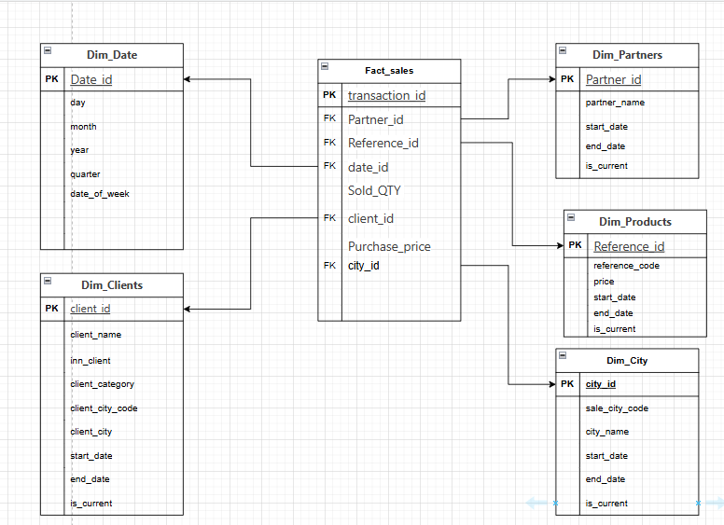
ИСХОДНАЯ ТАБЛИЦА sell_out

Partner id | Partner name | Sold date | Sale city | Sale city code | Reference code | Sold QTY | Purchase price | INN client | Client city | Client city code | Client name | Client category
1000576 | КаэрМ | 2021-09-08 12:49:00 | Екатеринбургг | 66 | FERT-1233 | 10 | 5000 | 1234695212 | Москва | 99 | ООО Вешки | Ритейл
1000765 | Туссент | 2021-09-08 12:49:00 | Москва | 99 | FERT-1233 | 5 | 10000 | 9653188526 | Москва | 99 | ИП Арапетьян | Интеграторы
1000446 | Велен | 2021-09-07 08:31:00 | Краснодар | 23 | HRTY-324 | 200 | 345 | 9965481523 | Краснодар | 23 | ЗАО Свои | Оптовик
1000449 | Офир | 2021-09-06 08:09:00 | Есентуки | 26 | LSD-47 | 10 | 7000 | 7785236158 | Краснодар | 23 | ООО Сыны Солнца | Ритейл

Приведение к 3 нормальной форме

таблица партнеры
Partner id | Partner name
1000576 | КаэрМ
1000765 | Туссент
1000446 | Велен
1000449 | Офир

таблица города
city code | city_name
66 | Екатеринбургг
99 | Москва
23 | Краснодар
26 | Есентуки

таблица клиенты
INN client | Client name | category_id | city_code
1234695212 | ООО Вешки | 1 | 99
9653188526 | ИП Арапетьян | 2 | 99
9965481523 | ЗАО Свои | 3 | 23
7785236158 | ООО Сыны Солнца | 1 | 23

таблица продажи
transaction_id | Partner id | Reference code | Sold QTY | Sold date | Purchase price | INN
1 | 1000576 | FERT-1233 | 10 | 2021-09-08 12:49:00 | 5000 | 1234695212
2 | 1000765 | FERT-1233 | 5 | 2021-09-08 12:49:00 | 10000 | 9653188526
3 | 1000446 | HRTY-324 | 200 | 2021-09-07 08:31:00 | 345 | 9965481523
4 | 1000449 | LSD-47 | 10 | 2021-09-06 08:09:00 | 7000 | 7785236158

таблица товаров
Reference code | price
FERT-1233 | 1000
HRTY-324 | 1.725
LSD-47 | 700

Client category
category_id | category_name
1 | Ритейл
2 | Интеграторы
3 | Оптовик

Определить меры, дименшен и факт в таблице

Дименшен:

Партнер
Partner ID
Partner name
Продажа
Sold date
Sale city
Sale city code
Reference code
Клиент
INN client
Client city code
Client name
Client category

Факт:

Проданные товары
Sold QTY
Purchase price

МЕРЫ
Sold QTY
Purchase price

Добавить в таблицу Sell_Out столбец CCD

Partner id | Partner name | Sold date | Sale city | Sale city code | Reference code | INN client | Client city | Client city code | Client name | Client category | CCD
1000576 | КаэрМ | 2021-09-08 12:49:00 | Екатеринбургг | 66 | FERT-1233 | 1234695212 | Москва | 99 | ООО Вешки | Ритейл | 1000576#~#КаэрМ#~#08.09.2021 12:49:32#~#Екатеринбург г#~#66#~#FERT-1233#~#1234695212#~#Москва#~#99#~#ООО Вешки#~#Ритейл
1000765 | Туссент | 2021-09-08 12:49:00 | Москва | 99 | FERT-1233 | 9653188526 | Москва | 99 | ИП Арапетьян | Интеграторы | 1000765#~#Туссент#~#08.09.2021 12:49:32#~#Москва#~#99#~#FERT-1233#~#9653188526#~#Москва#~#99#~#ИП Арапетьян#~#Интеграторы
1000446 | Велен | 2021-09-07 08:31:00 | Краснодар | 23 | HRTY-324 | 9965481523 | Краснодар | 23 | ЗАО Свои | Оптовик | 1000446#~#Велен#~#07.09.2021 8:31:33#~#Краснодар#~#23#~#HRTY-324#~#9965481523#~#Краснодар#~#23#~#ЗАО Свои#~#Оптовик
1000449 | Офир | 2021-09-06 08:09:00 | Есентуки | 26 | LSD-47 | 7785236158 | Краснодар | 23 | ООО Сыны Солнца | Ритейл | 1000449#~#Офир#~#06.09.2021 8:09:43#~#Есентуки#~#26#~#LSD-47#~#7785236158#~#Краснодар#~#23#~#ООО Сыны Солнца#~#Ритейл

Разнести столбцы по таблицам, показать связи - нарисовать звезду.

